상품제안서
샤오미 포토프린터 프로 PRO | 상품코드: S43855

 |  |  |  |  |  |  | 02-713-8555 | www.synergygift.co.kr
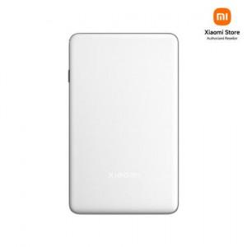

【상세/제작정보】

【인쇄/포장옵션】 | 레이저, 풀칼라 / 포장지포장

【공급단가】 | 수량 | 5~ | 20~ | 30~ | 50~ | 100~
*VAT별도 | 단가 | 148,000원 | 145,000원 | 143,170원 | 140,840원 | 137,250원

【상품 URL】 | https://www.synergygift.co.kr:443/src/goods_detail.php?gdno=43855

